ورقة5
الأصل | اسم الشهرة | الاسم كامل | عدد الكتب
 | امرؤ القيس [عدد الكتب: 1] | امْرُؤُ القَيْس بن حجر بن الحارث الكندي، من بني آكل المرار
 | الأفوه الأودي [عدد الكتب: 1] | الشاعر الجاهلي الأفوه الأودي، أبو ربيعة، صَلاءة بن عمرو بن مالك بن عوف بن الحارث بن عوف بن منبِّه بن أود بن صعب بن سعد العشيرة من المذحج اليمني
 | طرفة بن العبد [عدد الكتب: 1] | طَرَفَة بن العَبْد بن سفيان بن سعد البكري الوائلي أبو عمرو الشاعر الجاهلي
 | لبيد بن ربيعة [عدد الكتب: 1] | لَبِيد بن ربيعة بن مالك، أبو عقيل العامري الشاعر معدود من الصحابة

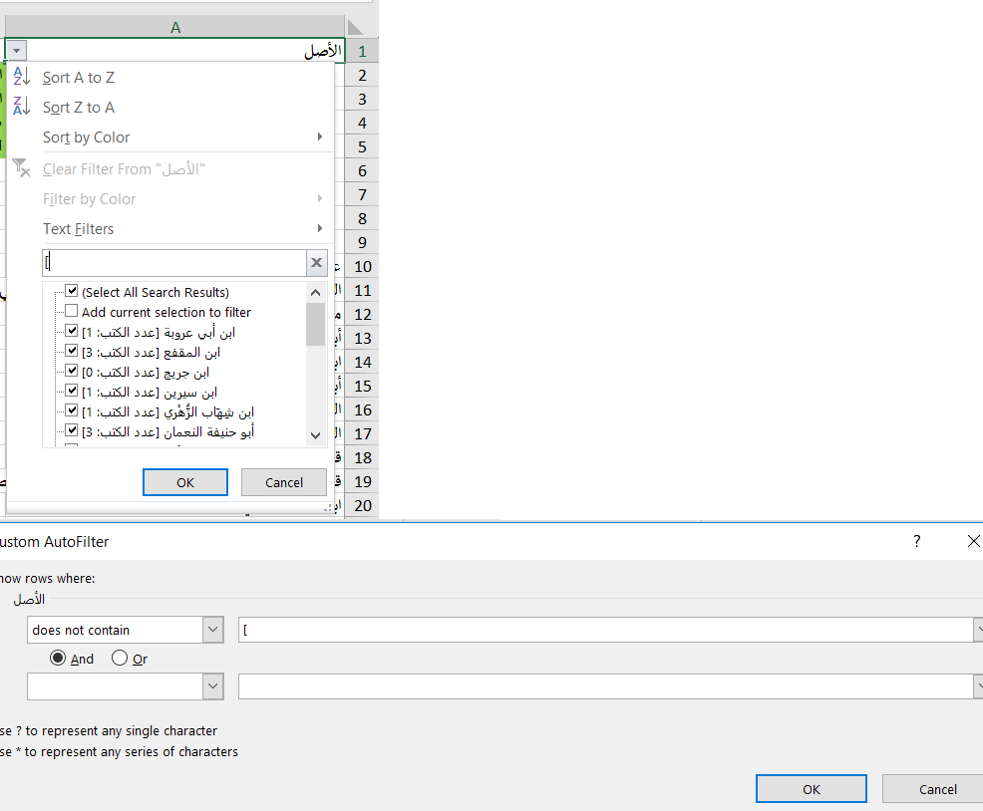
 | عبد الله بن عباس [عدد الكتب: 1] | الصحابي عبد الله بن عباس بن عبد المطلب القرشي الهاشمي، أبو العباس
عبد الله بن عباس [عدد الكتب: 1] | مجاهد بن جبر [عدد الكتب: 1] | أبو الحجاج مجاهد بن جبر التابعي المكي القرشي المخزومي
الصحابي عبد الله بن عباس بن عبد المطلب القرشي الهاشمي، أبو العباس | ابن سيرين [عدد الكتب: 1] | أبو بكر، محمد بن سيرين البصري، الأنصاري بالولاء
مجاهد بن جبر [عدد الكتب: 1] | الحسن البَصْري [عدد الكتب: 1] | الحسن بن يسار البصري، أبو سعيد
أبو الحجاج مجاهد بن جبر التابعي المكي القرشي المخزومي | قتادة بن دعامة السدوسي [عدد الكتب: 1] | قتادة بن دعامة بن قتادة بن عزيز، أبو الخطاب السدوسي البصري
ابن سيرين [عدد الكتب: 1] | ابن شِهَاب الزُّهْري [عدد الكتب: 1] | محمد بن مسلم بن عبد الله بن شِهَاب الزهري
أبو بكر، محمد بن سيرين البصري، الأنصاري بالولاء | يزيد بن أبى حبيب [عدد الكتب: 1] | يزيد بن أبى حبيب سويد الأزدى أبو رجاء المصرى مولى شريك بن الطفيل الأزدى
الحسن البَصْري [عدد الكتب: 1] | همام بن منبه [عدد الكتب: 1] | أبو عقبة همام بن منبه بن كامل بن سيج اليماني الصنعاني الأبناوي |  | الحل الأسرع ، بلا أكواد
الحسن بن يسار البصري، أبو سعيد | الزُّبَيْرُ بنُ عَدِيٍّ [عدد الكتب: 1] | الزُّبَيْرُ بنُ عَدِيٍّ أَبُو عَدِيٍّ الهَمْدَانِيُّ اليَامِيُّ الكُوْفِيُّ، قَاضِي الرَّيِّ |  | إن كان كما لاحظت في اسم الشهرة لابد من وجود حرف معين في النص
قتادة بن دعامة السدوسي [عدد الكتب: 1] | موسى بن عُقْبَة [عدد الكتب: 1] | موسى بن عقبة بن أبي عياش الأسدي بالولاء، أبو محمد، مولى آل الزبير |  | مثل ":" أو "["
قتادة بن دعامة بن قتادة بن عزيز، أبو الخطاب السدوسي البصري | ابن المقفع [عدد الكتب: 3] | عبد الله بن المقفع |  | فلنعمل فلتر علي هذا الحرف ثم تأخذ نسخة وتضعها بعمود "اسم الشهرة"
ابن شِهَاب الزُّهْري [عدد الكتب: 1] | مُجَّاعَةُ بنُ الزُّبَيْرِ [عدد الكتب: 1] | مُجَّاعَةُ بنُ الزُّبَيْرِ البَصْرِيُّ |  | ثم تغير الفلتر لكيلا يحتوي علي هذا الحرف ثم تأخذ نسخة وتضعها بعمود "الاسم الكامل"
محمد بن مسلم بن عبد الله بن شِهَاب الزهري | مقاتل [عدد الكتب: 1] | أبو الحسن مقاتل بن سليمان بن بشير الأزدي البلخى |  | وأخيرا تمسح الأصل
يزيد بن أبى حبيب [عدد الكتب: 1] | ابن جريج [عدد الكتب: 0] | أبو الوليد وأبو خالد عبد الملك بن عبد العزيز بن جريج القرشي الأموي المكي
يزيد بن أبى حبيب سويد الأزدى أبو رجاء المصرى مولى شريك بن الطفيل الأزدى | أبو حنيفة النعمان [عدد الكتب: 3] | أبو حنيفة النعمان بن ثابت بن زوطي بن ماه
همام بن منبه [عدد الكتب: 1] | صالح بن جناح [عدد الكتب: 1] | صالح بن جناح اللخمي
أبو عقبة همام بن منبه بن كامل بن سيج اليماني الصنعاني الأبناوي | محمد بن إسحاق [عدد الكتب: 1] | محمد بن إسحاق بن يسار المطلبي بالولاء، المدني
الزُّبَيْرُ بنُ عَدِيٍّ [عدد الكتب: 1] | معمر بن راشد [عدد الكتب: 1] | معمر بن أبي عمرو راشد الأزدي مولاهم، أبو عروة البصري، نزيل اليمن
الزُّبَيْرُ بنُ عَدِيٍّ أَبُو عَدِيٍّ الهَمْدَانِيُّ اليَامِيُّ الكُوْفِيُّ، قَاضِي الرَّيِّ | ابن أبي عروبة [عدد الكتب: 1] | أبو النضر سعيد بن أبي عروبة مهران العدوي بالولاء البصري
موسى بن عُقْبَة [عدد الكتب: 1] | سفيان الثوري [عدد الكتب: 3] | أبو عبد الله سفيان بن سعيد بن مسروق الثوري الكوفي
موسى بن عقبة بن أبي عياش الأسدي بالولاء، أبو محمد، مولى آل الزبير | المَاجَشُوْنُ [عدد الكتب: 1] | أَبُو عَبْدِ اللهِ، وَأَبُو الأَصْبَغِ المَاجَشُوْنُ عَبْدُ العَزِيْزِ بنُ عَبْدِ اللهِ التَّيْمِيُّ ابْنِ أَبِي سَلَمَةَ مَيْمُوْنٍ - وَقِيْلَ: دِيْنَارٍ - التَّيْمِيُّ مَوْلاَهُم، المَدَنِيُّ
ابن المقفع [عدد الكتب: 3]
عبد الله بن المقفع
مُجَّاعَةُ بنُ الزُّبَيْرِ [عدد الكتب: 1]
مُجَّاعَةُ بنُ الزُّبَيْرِ البَصْرِيُّ
مقاتل [عدد الكتب: 1]
أبو الحسن مقاتل بن سليمان بن بشير الأزدي البلخى
ابن جريج [عدد الكتب: 0]
أبو الوليد وأبو خالد عبد الملك بن عبد العزيز بن جريج القرشي الأموي المكي
أبو حنيفة النعمان [عدد الكتب: 3]
أبو حنيفة النعمان بن ثابت بن زوطي بن ماه
صالح بن جناح [عدد الكتب: 1]
صالح بن جناح اللخمي
محمد بن إسحاق [عدد الكتب: 1]
محمد بن إسحاق بن يسار المطلبي بالولاء، المدني
معمر بن راشد [عدد الكتب: 1]
معمر بن أبي عمرو راشد الأزدي مولاهم، أبو عروة البصري، نزيل اليمن
ابن أبي عروبة [عدد الكتب: 1]
أبو النضر سعيد بن أبي عروبة مهران العدوي بالولاء البصري
سفيان الثوري [عدد الكتب: 3]
أبو عبد الله سفيان بن سعيد بن مسروق الثوري الكوفي
المَاجَشُوْنُ [عدد الكتب: 1]
أَبُو عَبْدِ اللهِ، وَأَبُو الأَصْبَغِ المَاجَشُوْنُ عَبْدُ العَزِيْزِ بنُ عَبْدِ اللهِ التَّيْمِيُّ ابْنِ أَبِي سَلَمَةَ مَيْمُوْنٍ - وَقِيْلَ: دِيْنَارٍ - التَّيْمِيُّ مَوْلاَهُم، المَدَنِيُّ

